المؤشرات الكلية

سوق العراق للاوراق المالية
جلسة الاحد 2025/11/2 |  |  |  | تقرير أسعار الأسهم المتداولة واخبار الشركات
الجلسة (196)

الاسهم المتداولة المدرجة و OTC |  |  | 803,407,267 |  |  | قيمة الأسهم المتداولة المدرجة و OTC |  | 1,970,620,632 |  |  | صفقات الشركات المدرجة وOTC | 1048
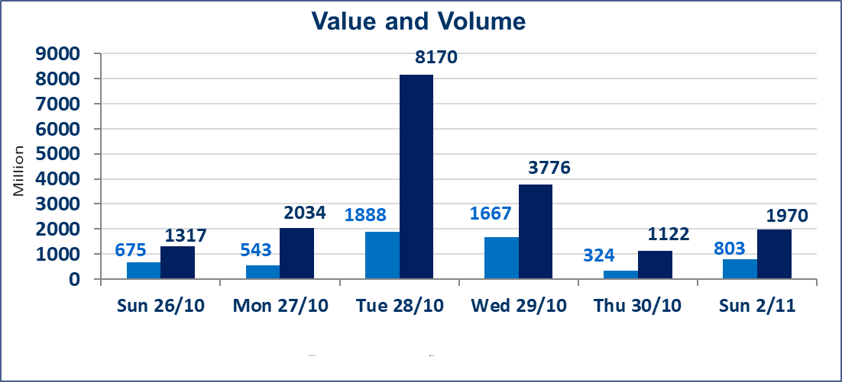
المؤشر60 ISX اليوم | 945.53 |  | نقطة |  |  | المؤشر15 ISX اليوم | 1149.36 | نقطة
المؤشر 60 ISX السابق | 940.17 |  | نقطة |  |  | المؤشر 15 ISX السابق | 1134.65 | نقطة
نسبة التغير | 0.57 |  | % |  |  | نسبة التغير | 1.30 | %
عدد النقاط | 5.36 |  | نقطة |  |  | عدد النقاط | 14.71 | نقطة

الشركات المدرجة | 104 | OTC | 11 | 115 |  | الشركات غير المتداولة المدرجة | 51 | OTC | 10 | 61
الشركات المتداولة | 41 | OTC | 0 | 41 |  | الشركات المرتفعة |  |  | 12
شركات الهيئة العامة |  |  |  | 2 |  | الشركات المنخفضة |  |  | 14
الموقوفة بقرار من هيأة الأوراق المالية |  |  |  | 10
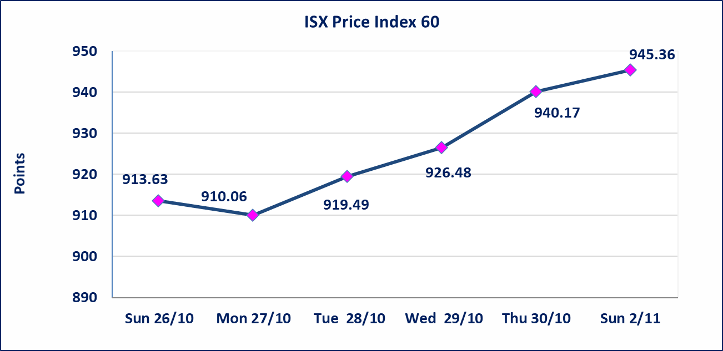
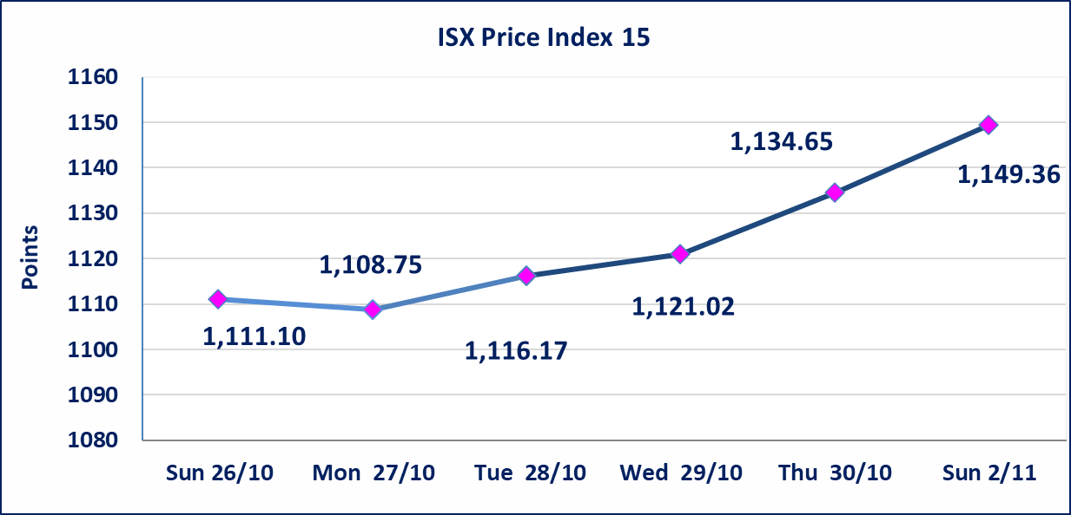

إستبعاد سعر | إستبعاد سعر إغلاق آخر عقد في جلسة اليوم على أسهم شركة العراقية لانتاج البذر البالغ (5.830) دينار ليكون (5.850) دينار سعر الاغلاق الحالي .
بابل للإنتاج الحيواني والنباتي(ABAP) | اجابة الشركة بان الوضع المالي للشركة بافضل حالاته علما ان اغلب معامل الاعلاف التابعة لشركتنا معروضة الى استثمار وهناك جهود من ادارة الشركة للاتفاق من القطاع الخاص بهدف استثمار مواقع الشركة .
الحد الأعلى والادنى للتغير في السعر | نسبة التغير في المنصة النظامية (15%)، نسبة التغير في المنصة الثانية (20%)، نسبة التغير في المنصة الثالثة (5%) إرتفاعاً وإنخفاضاً من سعر الاغلاق السابق.
Web site : www.isx-iq.net E-mail : info-isx@isx-iq.net |  |  |  |  | 07834000034 - 07711211522 : ص . ب :3607 العلوية الهاتف |  |  |  |  |  | بغداد /الكرادة/ قرب المسرح الوطني /مجاور مصرف الخليج التجاري

نسبة التغير
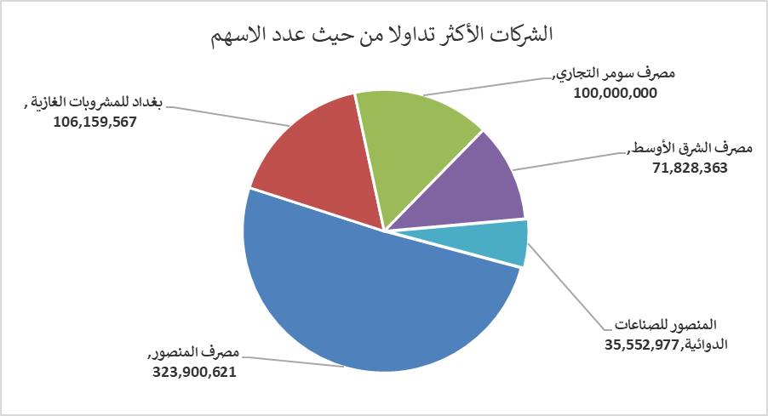
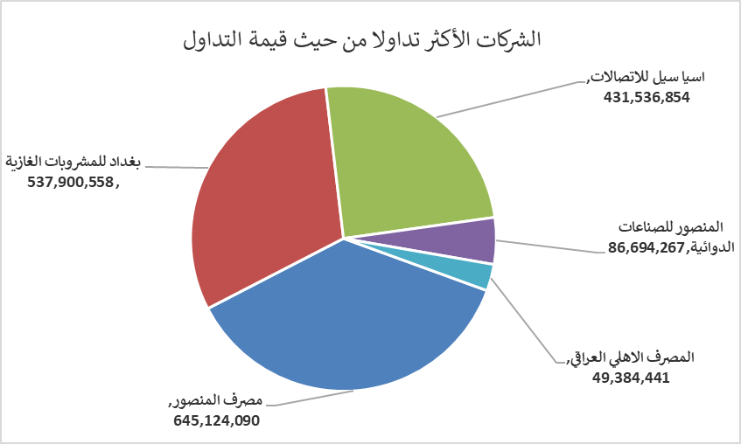
الشركات الأكثر ارتفاعاً وانخفاضاً

نسبة التغير لاسعار الاغلاق الاكثر ارتفاعاً |  |  |  | نسبة التغير لاسعار الاغلاق الاكثر انخفاضاً
اسم الشركة | اغلاق | التغير(%) | الاسهم المتداولة | اسم الشركة | اغلاق | التغير (%) | الاسهم المتداولة
العراقية لتصنيع التمور | 2.970 | 14.23 | 2,500 | بابل للإنتاج الحيواني والنباتي | 5.000 | -8.26 | 1,988
الصناعات الالكترونية | 1.520 | 4.83 | 12,935,606 | الخازر لانتاج المواد الانشائية | 1.000 | -4.76 | 857,523
اسيا سيل للاتصالات | 12.600 | 4.05 | 34,450,258 | نقل المنتجات النفطية | 1.700 | -4.49 | 57,800
فندق فلسطين | 28.000 | 1.82 | 245 | مصرف الاستثمار العراقي | 0.220 | -4.35 | 30,552,548
فندق بغداد | 11.700 | 1.74 | 100,119 | المواد الانشائية الحديثة | 0.680 | -4.23 | 663,718

الشركات الاكثر نشاطا حسب الاسهم المتداولة (حجم التداول) |  |  |  | الشركات الاكثر نشاطا حسب القيمة المتداولة
اسم الشركة | اغلاق | التغير(%) | الاسهم المتداولة | اسم الشركة | اغلاق | التغير (%) | القيمة المتداولة
مصرف المنصور | 2.010 | 1.52 | 323,900,621 | مصرف المنصور | 2.010 | 1.52 | 645,124,090
بغداد للمشروبات الغازية | 5.100 | 0.59 | 106,159,567 | بغداد للمشروبات الغازية | 5.100 | 0.59 | 537,900,558
مصرف سومر التجاري | 0.090 | 0.00 | 100,000,000 | اسيا سيل للاتصالات | 12.600 | 4.05 | 431,536,854
مصرف الشرق الأوسط | 0.060 | 0.00 | 71,828,363 | المنصور للصناعات الدوائية | 2.420 | -1.22 | 86,694,267
المنصور للصناعات الدوائية | 2.420 | -1.22 | 35,552,977 | المصرف الاهلي العراقي | 4.280 | 0.47 | 49,384,441

